DT015
INSTITUTO ELECTORAL DEL ESTADO DE CAMPECHE
“25 ANIVERSARIO DEL IEEC, 1997-2022”
PROCESO ELECTORAL ESTATAL ORDINARIO 2021
MAPA DE LOS RESULTADOS DE LA ELECCIÓN DE DIPUTACIONES LOCALES POR EL PRINCIPIO DE MAYORÍA RELATIVA

DISTRITO ELECTORAL 15 |  |  |  |  |  |  |  |  |  | Resultados con base a la Sesión del Cómputo Distrital celebrada el 9 de junio de 2021.
VAXCAMPECHE | PT | PVEM | MOVIMIENTO CIUDADANO | MORENA | PES | RSP | FXM | CANDIDATOS/AS NO REGISTRADOS/AS | VOTOS NULOS | VOTACIÓN T. EMITIDA
6,474 | 647 | 169 | 4,050 | 7,889 | 132 | 202 | 80 | 2 | 573 | 20,218

PAN | PRI | PRD | PRI |  |  |  |  | GANADOR
824 | 5,406 | 244
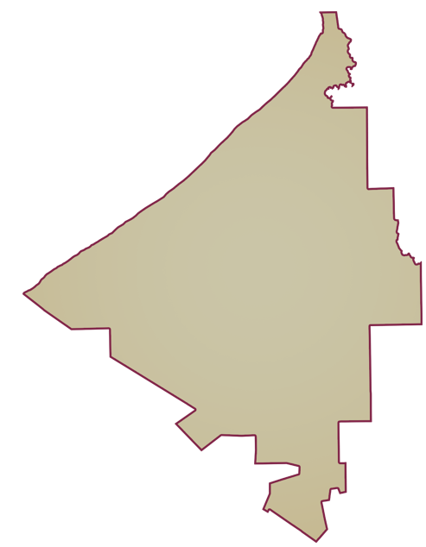
LISTA NOMINAL |  | 33,648
SECCIONES |  | 27
CASILLAS |  | 61

PARTICIPACIÓN CIUDADANA |  | 60.0868%
ABSTENCIONISMO |  | 39.9132%

